ILPD与DAP-SS、DAP-SF通信协议
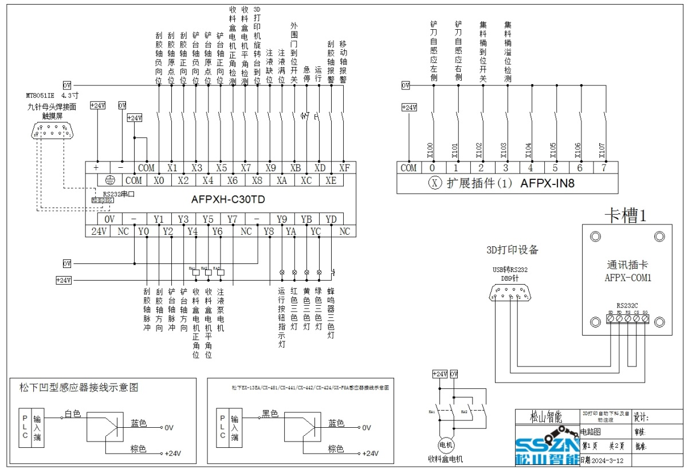

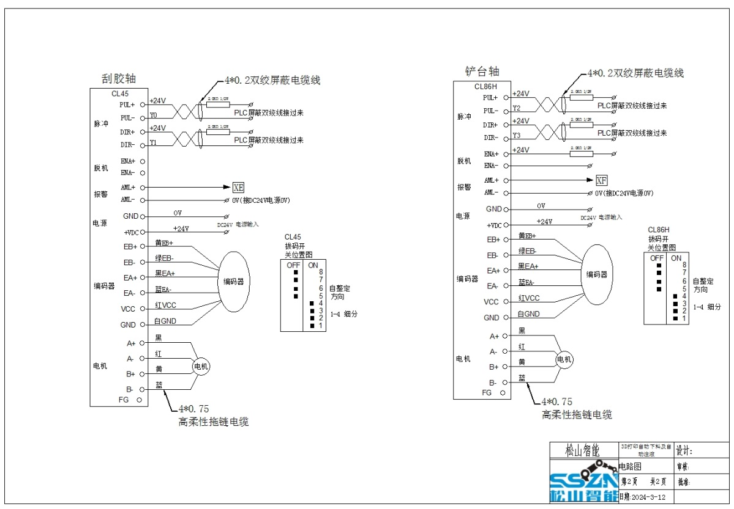

操作基本运行动作对接
ILPD做为主站，DAP（指DAP-SS）做为从站，通过蓝牙或RS232转USB与ILPD设备链接，通讯模式:MODBUS-RTU,115200,8,1,N。
动作循环逻辑为：开机复位Step1→Step2→Step3 DEMO运动逻辑Step4→Step5→Step6→Step7→Step8→Step9→Step10→Step11→Step12→Step13→Step14→Step4
名称 | 功能 | 地址位 | 功能代码 | 数据地址 | 数据 | CRC1 | CRC2 | 说明
Step1 | DAP复位动作 | 01 | 10 | 03E8 | 0001020001 | 43 | B8 | DAP开始复位,下位机收到指令回复:01 10 03 E8 00 01 81 B9
Step2 | DAP复位中 | 01 | 03 | 03F2 | 0001 | 25 | BD | 读取DAP动作标志位,回复:01 03 02 00 01 79 84 正在复位中
Step3 | DAP 复位完成 | 01 | 03 | 03F2 | 0001 | 25 | BD | 读取DAP动作标志位,回复:01 03 02 00 02 39 85 复位完毕，DAP准备就绪
Step4 | DAP 状态查询 | 01 | 03 | 03F2 | 0001 | 25 | BD | 读取DAP动作标志位,回复:01 03 02 00 02 39 85 代表DAP准备状态可以开始铲料
Step5 | DAP刮料台运动 | 01 | 10 | 03E8 | 0001020002 | 03 | B9 | DAP刮料台开始运动 回复：01 10 03 E8 00 01 81 B9 允许自动注液
Step6 | DAP刮料台运动中 | 01 | 03 | 03F2 | 0001 | 25 | BD | 读取DAP动作标志位,回复:01 03 02 00 03 F8 45 DAP刮料台运动中
Step7 | DAP刮料台运动到位 | 01 | 03 | 03F2 | 0001 | 25 | BD | 读取DAP动作标志位,回复:01 03 02 00 04 B9 87 DAP刮料台运动到位,成型台可以开始下降
Step8 | ILPD Z轴向下运动到位(DAP开始铲料) | 01 | 10 | 03E8 | 0001020003 | C2 | 79 | DAP开始铲料 回复:01 10 03 E8 00 01 81 B9 DAP开始铲料
Step9 | DAP铲料中 | 01 | 03 | 03F2 | 0001 | 25 | BD | 读取DAP动作标志位,回复:01 03 02 00 05 78 47 DAP铲料中
Step10 | DAP刮料完毕 | 01 | 03 | 03F2 | 0001 | 25 | BD | 读取DAP动作标志位,回复:01 03 02 00 06 38 46 DAP刮料完毕,成型台可以上升回原点
Step11 | ILPD成型台已回到原點（DAP刮料台开始复位） | 01 | 10 | 03E8 | 0001020004 | 83 | BB | DAP刮料台开始复位 回复：01 10 03 E8 00 01 81 B9
Step12 | DAP刮料台回原点中 | 01 | 03 | 03F2 | 0001 | 25 | BD | 读取DAP动作标志位,回复:01 03 02 00 07 F9 86 DAP刮料台回原点中
Step13 | DAP刮料台回到原點(含到料) | 01 | 03 | 03F2 | 0001 | 25 | BD | 读取DAP动作标志位,回复:01 03 02 00 08 B9 82 DAP倒料完毕,可以开始下一轮的打印
Step14 | DAP 状态复位 | 01 | 10 | 03E8 | 0001020000 | 82 | 78 | 回复:01 03 02 00 02 39 85 DAP标志位清零 自动注液禁止

心跳检测

动作循环逻辑为：1、状态1→状态2→状态1 ； 2、状态3→状态4→状态3
名称 | 功能 | 地址位 | 功能代码 | 数据地址 | 数据 | CRC1 | CRC2 | 说明
状态1 | ILPD发出心跳信号“1” | 01 | 10 | 03FC | 0001020001 | XX | XX | DT1020 (读到“1”)LPD/DAP 开始心跳包 (TX/RX) (heartbeat) 间隔 3-5 sec 发送一次， 超过 3次没有回应， (time out) 超时 DAP亮红灯， 停机报警。待人工处理
状态2 | ILPD发出心跳信号“0” | 01 | 10 | 03FC | 0001020000 | XX | XX | DT1020 (读到“0”)LPD/DAP 开始心跳包 (TX/RX) (heartbeat) 间隔 3-5 sec 发送一次， 超过 3次没有回应， (time out) 超时 DAP亮红灯， 停机报警。待人工处理

IO检测

名称 | 功能 | 地址位 | 功能代码 | 数据地址 | 数据 | CRC1 | CRC2 | 说明
IN1 | 输入状态1 | 01 | 03 | 0406 | 0001 | XX | XX | DT1030 (写入“输入状态”)
 |  |  |  |  |  |  |  | bit0 :刮胶轴负向位（0=刮胶轴不在负限位；1=刮胶轴在负限位）
 |  |  |  |  |  |  |  | bit1 :刮胶轴原点位（0=刮胶轴不在原点位；1=刮胶轴在原点位）
 |  |  |  |  |  |  |  | bit2 :刮胶轴正向位（0=刮胶轴不在正向位；1=刮胶轴在正向位）
 |  |  |  |  |  |  |  | bit3 :铲台轴负向位（0=铲台轴不在负限位；1=铲台轴在负限位）
 |  |  |  |  |  |  |  | bit4 :铲台轴原点位（0=铲台轴不在原点位；1=铲台轴在原点位）
 |  |  |  |  |  |  |  | bit5 :铲台轴正向位（0=铲台轴不在正向位；1=铲台轴在正向位）
 |  |  |  |  |  |  |  | bit6 :收料盒电机接胶位检测（0=收料盒不在接胶位；1=收料盒在接胶位）
 |  |  |  |  |  |  |  | bit7 :收料盒电机倒胶位检测（0=收料盒不在倒胶位；1=收料盒在倒胶位）
 |  |  |  |  |  |  |  | bit8 :3D打印机旋转台到位（0=不在自动运行的位置；1=在自动运行的位置）
 |  |  |  |  |  |  |  | bit9 :注液缺位（0=缺料；1=有料）
 |  |  |  |  |  |  |  | bit10 :注液满位（0=加料完成；1=加料中）
 |  |  |  |  |  |  |  | bit11 :外围门到位开关（0=外围门没有关好；1=外围门已关好）
 |  |  |  |  |  |  |  | bit12 :急停（0=急停已按下；1=急停正常状态）
 |  |  |  |  |  |  |  | bit13 :电磁锁传感器 （0=电磁锁关；1=电磁锁开）
 |  |  |  |  |  |  |  | bit14 :刮胶轴报警（0=轴异常；1=轴正常）
 |  |  |  |  |  |  |  | bit15 :移动轴报警（0=轴异常；1=轴正常）
IN2 | 输入状态2 | 01 | 03 | 0407 | 0001 | XX | XX | DT1031 (写入“输入状态”)
 |  |  |  |  |  |  |  | bit0 :铲刀自感应左侧（0=铲刀左侧异常；1=铲刀左侧正常）
 |  |  |  |  |  |  |  | bit1 :铲刀自感应右侧（0=铲刀右侧异常；1=铲刀右侧正常）
 |  |  |  |  |  |  |  | bit2 :集料桶到位开关（0=集料桶未到位；1=集料桶已到位）
 |  |  |  |  |  |  |  | bit3 :集料桶溢位检测（0=集料桶未满；1=集料桶已满）
 |  |  |  |  |  |  |  | bit4 :对射传感器检测（0=成型台未触发；1=成型台下降触发）
 |  |  |  |  |  |  |  | bit5 :空
 |  |  |  |  |  |  |  | bit6 :空
 |  |  |  |  |  |  |  | bit7 :空
 |  |  |  |  |  |  |  | bit8 :空
 |  |  |  |  |  |  |  | bit9 :空
 |  |  |  |  |  |  |  | bit10 :空
 |  |  |  |  |  |  |  | bit11 :空
 |  |  |  |  |  |  |  | bit12 :空
 |  |  |  |  |  |  |  | bit13 :空
 |  |  |  |  |  |  |  | bit14 :空
 |  |  |  |  |  |  |  | bit15 :空
OUT1 | 输出状态 | 01 | 03 | 0408 | 0800 | XX | XX | DT1032 (写入“输出状态”)
 |  |  |  |  |  |  |  | bit0 :刮胶轴脉冲
 |  |  |  |  |  |  |  | bit1 :刮胶轴方向
 |  |  |  |  |  |  |  | bit2 :铲台轴脉冲
 |  |  |  |  |  |  |  | bit3 :铲台轴方向
 |  |  |  |  |  |  |  | bit4 :收料盒电机去接胶位（0=收料盒待机；1=收料盒去接胶位中）运行中
 |  |  |  |  |  |  |  | bit5 :收料盒电机去倒胶位（0=收料盒待机；1=收料盒去倒胶位中）运行中
 |  |  |  |  |  |  |  | bit6 :DAP-SS摄像头电源开关（1=打开电源；0=关闭电源）
 |  |  |  |  |  |  |  | bit7 :空
 |  |  |  |  |  |  |  | bit8 :空
 |  |  |  |  |  |  |  | bit9 :运行按钮指示灯（待定）
 |  |  |  |  |  |  |  | bit10 :红色三色灯（待定）
 |  |  |  |  |  |  |  | bit11 :黄色三色灯（待定）
 |  |  |  |  |  |  |  | bit12 :绿色三色灯（待定）
 |  |  |  |  |  |  |  | bit13 :空
 |  |  |  |  |  |  |  | bit14 :空
 |  |  |  |  |  |  |  | bit15 :空

操作平台、铲刀运动以及校准位置
名称 | 功能 | 地址位 | 功能代码 | 数据地址 | 数据 | CRC1 | CRC2 | 说明
ILPD控制DAP-SS平台运动并设置终点逻辑 Step1→Step2→Step3→Step4→Step5→Step6。（Step1可省去） ILPD控制DAP-SS平台运动并设置HOME逻辑 Step1→Step2→Step3→Step4→Step5→Step6→Step7→Step2→Step3→Step4→Step5→Step8。
Step1 | 设置DAP-SS平台运动方向，0001为正方向、0000为负方向（DAP-SS面向ILPD方向为正方向，负方向与之相反） | 01 | 06 | 044C | 0001 | 88 | ED | 设定DAP-SS平台运动方向为正方向，DAP-SS回复 01 06 04 4C 00 01 88 ED 方向设置完成。
Step2 | ILPD控制DAP-SS平台运动固定距离 | 01 | 10 | 044C | 000306000X xxxxxxxx | XX | XX | ILPD控制DAP-SS平台向正方向运动 xxxxxxxx/1000 mm,000X代表方向。DAP-SS正确收到回复 01 10 04 4C 00 03 40 EF
Step3 | DAP-SS平台运动中,ILPD查询运动状态 | 01 | 03 | 0452 | 0001 | 85 | 2B | DAP-SS回复 01 03 02 01 01 78 14 表示平台正在运动中（第一个字节代表方向01表示正方向，00表示负方向。第二个字节代表状态01为运动，00为静止。0101表示正方向运动中）
Step4 | DAP-SS平台运动中,ILPD查询运动状态 | 01 | 03 | 0452 | 0001 | 85 | 2B | DAP-SS回复 01 03 02 01 00 B9 D4 表示平台运动完毕
Step5 | ILPD查询平台位置 | 01 | 03 | 044E | 0002 | A5 | 2C | DAP-SS回复 01 03 04 00 04 03 58 BA F8 表示平台位于距原点263mm处。（263 = 263000/1000, 263000 = 00040358 H）
Step6 | 设定DAP-SS平台当前位置为运动终点 | 01 | 10 | 0456 | 00020400040358 | 04 | B2 | DAP-SS回复 01 10 04 56 00 02 A0 E8 表示DAP-SS设置平台运动终点完成。
Step7 | 设定DAP-SS平台运动方向 | 01 | 06 | 044C | 0000 | 49 | 2D | 设定DAP-SS平台运动方向为负方向，回复 01 06 04 4C 00 00 49 2D 方向设置完成。
Step8 | 设定DAP-SS平台当前位置为HOME | 01 | 10 | 045A | 0002040003FB88 | F7 | 7A | DAP-SS回复 01 10 04 5A 00 02 60 E8 表示DAP-SS设置当前平台位置为HOME点完成
Step9 | 设定DAP-SS平台运动速度等级 | 01 | 06 | 045F | xxxx | XX | XX | DAP-SS收到回复发送指令 01 06 04 5F xxxx XXXX。 xxxx代表速度等级0，1，2，3，4等，或0000代表低速，0001代表高速。

ILPD控制DAP-SS刮刀运动逻辑 Step1→Step2→Step3→Step4→Step5。或 Step2→Step3→Step4→Step5
Step1 | 设置DAP-SS刮刀方向，0001为正方向、0000为负方向（DAP-SS面向ILPD方向为正方向，负方向与之相反） | 01 | 06 | 0460 | 0001 | 49 | 24 | 设定DAP-SS刮刀运动方向为正方向，DAP-SS回复 01 06 04 60 00 01 49 24 方向设置完成。
Step2 | ILPD控制DAP-SS刮刀向正方向运动固定距离 | 01 | 10 | 0460 | 000306000Xxxxxxxxx | XX | XX | ILPD控制DAP-SS刮刀向正方向运动 xxxxxxxx/1000 mm,000X代表方向。DAP-SS正确收到回复 01 10 04 60 00 03 81 26
Step3 | DAP-SS刮刀运动中,ILPD查询运动状态 | 01 | 03 | 0466 | 0001 | 65 | 25 | DAP-SS回复 01 03 02 01 01 78 14 表示平台正在运动中（第一个字节代表方向01表示正方向，00表示负方向。第二个字节代表状态01为运动，00为静止。0101表示正方向运动中）
Step4 | DAP-SS刮刀运动中,ILPD查询运动状态 | 01 | 03 | 0466 | 0001 | 65 | 25 | DAP-SS回复 01 03 02 01 00 B9 D4 表示刮刀运动完毕（0100表示静止）
Step5 | ILPD查询刮刀位置 | 01 | 03 | 0462 | 0002 | 44 | E8 | DAP-SS回复 01 03 04 00 00 27 10 E0 0F 表示刮刀位于距原点10mm处。（10 = 10000/1000, 10000 = 00002710 H）
Step6 | 设定DAP-SS刮刀当前位置为HOME | 01 | 10 | 046A | 00020400002710 | 5D | 04 | DAP-SS回复01 10 04 6A 00 02 60 E4 表示DAP-SS设置当前刮刀位置为HOME点完成
Step7 | 设定DAP-SS刮刀运动速度等级 | 01 | 06 | 046F | xxxx | XX | XX | DAP-SS收到回复发送指令 01 06 04 6F xxxx XXXX。 xxxx代表速度等级0，1，2，3，4等，或0000代表低速，0001代表高速。

ILPD控制料斗运动
Step1 | ILPD控制料斗回位 | 01 | 06 | 0470 | 0000 | 89 | 21 | DAP-SS收到后 回复 01 06 04 70 00 00 89 21
Step2 | ILPD控制料斗翻转 | 01 | 06 | 0470 | 0001 | 48 | E1 | DAP-SS收到后 回复 01 06 04 70 00 01 48 E1

ILPD读取DAP-SS设备信息
Step1 | ILPD读取DAP-SS设备SN码 | 01 | 03 | 0480 | 000A | C5 | 15 | DAP-SS收到后 回复 01 03 14 xxxxxxxx XXXX。 xxxxxxxx内容为设备SN码，如果全为0就是程序内没有写入SN码。（SN码可用于设备绑定）

ILPD向DAP-SS传输数据
名称 | 功能 | 地址位 | 功能代码 | 数据地址 | 数据 | CRC1 | CRC2 | 说明
1 | ILPD向DAP-SS发送可联网的WI-FI名（SSID） | 01 | 10 | 0500 | 001020xxxxxxxxxxx | XX | XX | DAP-SS正确接收到回复 01 10 05 00 00 10 C1 09。 ILPD发送内容为xxxxxxxxxxx，32个字节长度，不足补0。
2 | ILPD向DAP-SS发送可联网的WI-FI密码 | 01 | 10 | 0530 | 002040xxxxxxxxxxxxxx | XX | XX | DAP-SS正确接收到回复 01 10 05 30 00 20 C1 12。 ILPD发送内容为xxxxxxxxxxx，64个字节长度，不足补0。
3 | ILPD向DAP-SS发送当前使用树脂品牌名 | 01 | 10 | 05A0 | 002040xxxxxxxxxxxxxx | XX | XX | DAP-SS正确接收到回复 01 10 05 A0 00 20 C1 3F。ILPD发送内容为xxxxxxxxxxx，64个字节长度，不足补0。
4 | ILPD向DAP-SS发送当前使用树脂树脂名 | 01 | 10 | 05E0 | 002040xxxxxxxxxxxxxx | XX | XX | DAP-SS正确接收到回复 01 10 05 E0 00 20 C0 EB。ILPD发送内容为xxxxxxxxxxx，64个字节长度，不足补0。
5 | ILPD向DAP-SS发送当前使用料瓶的容量（升L数） | 01 | 10 | 061E | 000102xxxx | XX | XX | DAP-SS正确收到后回复 01 10 06 1E 00 01 02 5F。ILPD发送内容为xxxx代表体积数，单位L。
6 | ILPD向DAP-SS发送当前树脂剩余重量 | 01 | 10 | 0620 | 000102xxxx | XX | XX | DAP-SS正确接收到回复 01 10 06 20 00 01 00 8B。ILPD发送内容为xxxx代表重量（单位g）， 2个字节长度。
7 | ILPD向DAP-SS发送当前使用的离型膜最多离型次数。 | 01 | 10 | 0622 | 000204xxxxxxxx | XX | XX | DAP-SS正确收到后回复 01 10 06 22 00 02 4E 1F。ILPD发送内容为xxxxxxxx代表离型膜离型次数。
8 | ILPD向DAP-SS发送当前离型膜剩余使用次数 | 01 | 10 | 0624 | 000204xxxxxxxx | XX | XX | DAP-SS正确接收到回复 01 10 06 24 00 02 01 4B。ILPD发送内容为xxxxxxxx代表离型膜离型次数，4个字节长度。
9 | ILPD向DAP-SS发送当前使用的离型膜名称 | 01 | 10 | 0630 | 002040xxxxxxxxxxxxxx | XX | XX | DAP-SS正确接收到回复 01 10 06 30 00 20 C1 56。ILPD发送内容为xxxxxxxxxxx，64个字节长度，不足补0。

DAP-SF
ILPD做为主站，DAP（指DAP-SF）做为从站，DAP-SF通过USB与ILPD设备链接，通讯模式:MODBUS-RTU,115200,8,1,N（8位数据位，1位停止位，无奇偶校验位），校验方法为ModbusCRC16。
名称 | 功能 | 地址位 | 功能代码 | 数据地址 | 数据 | CRC1 | CRC2 | 说明
1 | ILPD向DAP-SF获取当前使用树脂的品牌名(Band) | 02 | 03 | 05A0 | 0010 | XX | XX | DAP-SF收到回复 02 03 40 xxxxxxx XXXX。 xxxxxxx 内容为品牌名，若全为0则表示没有品牌名，XXXX为CRC校验。
2 | ILPD向DAP-SF获取当前使用树脂的树脂名(Materials) | 02 | 03 | 05E0 | 0010 | XX | XX | DAP-SF收到回复 02 03 40 xxxxxxx XXXX。 xxxxxxx 内容为树脂名，若全为0则表示没有树脂名，XXXX为CRC校验。
3 | ILPD向DAP-SF获取当前使用料瓶的容量 | 02 | 03 | 061E | 0001 | B3 | 85 | DAP-SF收到回复 02 03 02 00 05 E5 FA ，表示容量为5L。回复02 03 02 00 01 14 CA，表示容量为1L。
4 | ILPD向DAP-SF获取当前使用树脂的重量 | 02 | 03 | 0620 | 0001 | 85 | 7B | DAP-SF收到回复 02 03 02 xxxx XXXX。 xxxx内容为树脂重量(单位g) ，若全为0表示没有放料瓶 XXXX为CRC校验。例如回复：02 03 02 03 E8 FC FA 代表树脂重量为1000g。
5 | ILPD向DAP-SF获取当前使用的离型膜的最多离型次数。 | 02 | 03 | 0622 | 0002 | 64 | BA | DAP-SF收到回复 02 03 04 00 00 C3 50 99 FF。00 00 C3 50 表示离型膜最大使用离型次数为50000次，若为80 00 00 00表示未读取到。
6 | ILPD向DAP-SF获取当前使用的离型膜剩余使用次数 | 02 | 03 | 0624 | 0002 | 84 | BB | DAP-SF收到回复 02 03 04 00 00 C3 50 99 FF。00 00 C3 50 表示离型膜剩余使用次数为50000次，若为80 00 00 00表示未读取到。
7 | ILPD向DAP-SF发送本次打印中离型膜的使用次数 | 02 | 10 | 0626 | 000204xxxxxxxx | XX | XX | DAP-SF收到回复 02 10 06 26 00 02 A0 B8。DAP-SF自行计算离型膜剩余使用次数并写入料盒标签。
8 | ILPD向DAP-SF获取当前使用的离型膜名称 | 02 | 03 | 0630 | 0010 | XX | XX | DAP-SF收到回复 02 03 40 xxxxxxx XXXX。 xxxxxxx 内容为离型膜名称，若全为0则表示没有读到，XXXX为CRC校验。
9 | ILPD要求DAP-SF向料瓶标签写入剩余树脂重量 | 02 | 10 | 0660 | 0001020001 | 1C | C0 | DAP-SF收到回复 02 10 06 60 00 01 01 6C。DAP-SF把当前剩余树脂重量写入料瓶标签。
10 | ILPD告知DAP-SF可以在当前状态下执行一次称重去皮 | 02 | 10 | 0662 | 0001020001 | 1C | C0 | DAP-SF收到回复 02 10 06 62 00 01 A0 AC。DAP-SF把当前重量数值归零。
11 | ILPD读取DAP-SF设备SN码 | 02 | 03 | 0670 | 000A | C4 | AD | DAP-SF收到后 回复 01 03 14 xxxxxxxx XXXX。 xxxxxxxx内容为设备SN码，如果全为0就是程序内没有写入SN码。（SN码可用于设备绑定）
 | 外部设备通过协议向DAP-SF写入SN码 | 02 | 10 | 0670 | 000A14xxxxxxxx | XX | XX | xxxxxxxx为写入的SN码，20字节(14h)的空间。DAP-SF收到后回复02 10 06 70 00 0A XX XX
12 | ILPD控制DAP-SF摄像头电源打开 | 02 | 06 | 0680 | 0001 | XX | XX | DAP-SF收到回复 02 06 06 80 00 01 xx xx。DAP-SF打开供电电源。
13 | ILPD控制DAP-SF摄像头电源关闭 | 02 | 06 | 0680 | 0000 | XX | XX | DAP-SF收到回复 02 06 06 80 00 00 xx xx。DAP-SF关闭供电电源。
14 | 允许注液 | 02 | 06 | 0681 | 0001 | XX | XX | DAP-SF收到回复 02 06 06 81 00 01 xx xx 。DAP-SF若料盒树脂不足则自动注液。
15 | 禁止注液 | 02 | 06 | 0681 | 0000 | XX | XX | DAP-SF收到回复 02 06 06 81 00 00 xx xx。DAP-SF关闭自动注液。

IO输入检测
IN1 | DAP-SF输入状态 | 02 | 03 | 0690 | 0001 | 84 | 9C | bit0 : 料盒到位检测 （0=料盒未安装到位；1=料盒已安装到位）
 |  |  |  |  |  |  |  | bit1 : 料筒到位检测 （0=未放置料瓶；1 = 料瓶已放置 ）
 |  |  |  |  |  |  |  | bit2：注液满检测 （0=注液未满；1 = 注液已满）
 |  |  |  |  |  |  |  | bit3 : 注液溢出检测 （0 = 注液溢出（超过最高限位）； 1 = 注液未溢出）
 |  |  |  |  |  |  |  | bit4 : 余料大于50g （0 = 余料小于50g；1 = 余料大于50g）
 |  |  |  |  |  |  |  | bit5 :空悬臂检测（0=悬臂未放下；1 = 悬臂到位）
 |  |  |  |  |  |  |  | bit6 :料桶RFID状态检测（0=读写正常；1=读写异常）
 |  |  |  |  |  |  |  | bit7 :料盒RFID状态检测（0=读写正常，1=读写异常）
 |  |  |  |  |  |  |  | bit8 :空
 |  |  |  |  |  |  |  | bit9 :空
 |  |  |  |  |  |  |  | bit10 :空
 |  |  |  |  |  |  |  | bit11 :空
 |  |  |  |  |  |  |  | bit12 :空
 |  |  |  |  |  |  |  | bit13 :空
 |  |  |  |  |  |  |  | bit14 :空
 |  |  |  |  |  |  |  | bit15 :空

OUT1 | DAP-SF输出状态 | 02 | 03 | 0691 | 0001 | D5 | 5C | bit0 : 摄像头供电检测 （0 = 供电未打开，1 = 供电已打开）
 |  |  |  |  |  |  |  | bit1 : 注液中检测 （0 = 没有注液；1 = 正在注液）
 |  |  |  |  |  |  |  | bit2:空
 |  |  |  |  |  |  |  | bit3 :空
 |  |  |  |  |  |  |  | bit4 :空
 |  |  |  |  |  |  |  | bit5 :空
 |  |  |  |  |  |  |  | bit6 :空
 |  |  |  |  |  |  |  | bit7 :空
 |  |  |  |  |  |  |  | bit8 :空
 |  |  |  |  |  |  |  | bit9 :空
 |  |  |  |  |  |  |  | bit10 :空
 |  |  |  |  |  |  |  | bit11 :空
 |  |  |  |  |  |  |  | bit12 :空
 |  |  |  |  |  |  |  | bit13 :空
 |  |  |  |  |  |  |  | bit14 :空
 |  |  |  |  |  |  |  | bit15 :空

心跳检测

动作循环逻辑为：1、状态1→状态2→状态1 ；
名称 | 功能 | 地址位 | 功能代码 | 数据地址 | 数据 | CRC1 | CRC2 | 说明
状态1 | ILPD发出心跳信号“1” | 02 | 10 | 0688 | 0001020001 | XX | XX | DT1672 (读到“1”)LPD/DAP 开始心跳包 (TX/RX) (heartbeat) 间隔 3-5 sec 发送一次， 超过 3次没有回应， (time out) 超时 DAP亮红灯， 停机报警。待人工处理
状态2 | ILPD发出心跳信号“0” | 02 | 10 | 0688 | 0001020000 | XX | XX | DT1672 (读到“0”)LPD/DAP 开始心跳包 (TX/RX) (heartbeat) 间隔 3-5 sec 发送一次， 超过 3次没有回应， (time out) 超时 DAP亮红灯， 停机报警。待人工处理
心跳：ILPD可以按一定频率（3秒/次）读取从站输入、输出寄存器的数值来替换无实际数据的心跳信号，即采用周期读取从站状态来作为心跳。

主站向从站发送文件（主要用于单片机更新固件）
ILPD发送循环为：Step1→Step2→Step3→Step4→Step4→Step5→Step6→Step1→Step1→Step1。重复Step4 直到文件传输完成，启动更新后可以多查询几次版本信息确认更新完成（MCU自身更新不会超过9秒，一般三次查询即可得到响应）。
DAP-SS
名称 | 功能 | 地址位 | 功能代码 | 数据地址 | 数据 | CRC1 | CRC2 | 说明
Step1 | ILPD请求DAP-SS程序的版本 | 01 | 03 | 06A0 | 0010 | XX | XX | DAP-SS回复 01 03 20 xxxxxxxxxxxxxx XX XX。xxxxxxxxxxxxxx为版本信息。
Step2 | 文件传输开始 ILPD发送标志位 | 01 | 10 | 0800 | 0001020001 | XX | XX | DAP-SS回复 01 10 08 00 00 01 4A D6。MCU准备接收文件。
Step3 | ILPD向DAP-SS发送文件大小 | 01 | 10 | 06FF | 000204xxxxxxxx | XX | XX | DAP-SS回复 01 10 06 FF 00 02 BD 51 可以接收文件。xxxxxxxx为本次更新的文件大小。
Step4 | ILPD发送文件数据 | 01 | 10 | 0700 | 004284xxxxxxxxxxxxxxxxxxx | XX | XX | DAP-SS回复 01 10 07 00 00 42 E4 16。接收到数据，ILPD收到回复后循环本条指令发送下一帧数据，若是最后一帧数据不足补0。若ILPD等待回复超时则重复发送本条数据，超过三次则视为失败，退出发送流程。发送频率3秒/次。
Step5 | 文件传输结束，ILPD退出发送 | 01 | 10 | 0800 | 0001020000 | XX | XX | DAP-SS回复 01 10 08 00 00 01 4A D6。
Step6 | ILPD发送指令启动更新 | 01 | 10 | 0801 | 0001020001 | XX | XX | DAP-SS回复 01 10 08 01 00 01 DB E1。文件可以更新。DAP-SS启动更新。

DAP-SF
名称 | 功能 | 地址位 | 功能代码 | 数据地址 | 数据 | CRC1 | CRC2 | 说明
Step1 | ILPD请求DAP-SF程序的版本 | 02 | 03 | 06A0 | 0010 | XX | XX | DAP-SF回复 02 03 20 xxxxxxxxxxxxxx XX XX。xxxxxxxxxxxxxx为版本信息。
Step2 | 文件传输开始 ILPD发送标志位 | 02 | 10 | 0800 | 0001020001 | XX | XX | DAP-SF回复 02 10 08 00 00 01 XX XX。MCU准备接收文件。
Step3 | ILPD向DAP-SF发送文件大小 | 02 | 10 | 06FF | 000204xxxxxxxx | XX | XX | DAP-SF回复 02 10 06 FF 00 02 XX XX 可以接收文件。xxxxxxxx为本次更新的文件大小。
Step4 | ILPD发送文件数据 | 02 | 10 | 0700 | 004284xxxxxxxxxxxxxxxxxxx | XX | XX | DAP-SF回复 02 10 07 00 00 42 XX XX。接收到数据，ILPD收到回复后循环本条指令发送下一帧数据，若是最后一帧数据不足补0。若ILPD等待回复超时则重复发送本条数据，超过三次则视为失败，退出发送流程。发送频率3秒/次。
Step5 | 文件传输结束，ILPD退出发送 | 02 | 10 | 0800 | 0001020000 | XX | XX | DAP-SF回复 02 10 08 00 00 01 XX XX。
Step6 | ILPD发送指令启动更新 | 02 | 10 | 0801 | 0001020001 | XX | XX | DAP-SF回复 02 10 08 01 00 01 XX XX。文件可以更新。DAP-SF启动更新。

0700寄存器写入数据内容格式说明（10指令写入数据时每次发送0x84=132字节数，其中前四字节分别是本次的序号和发送的文件字节数，后128字节才是发送的文件数据）
序号（0-1 Byte） |  | 本次发送文件的二进制字节数（2-3 Byte） |  |  |  |  | 二进制数据（4-131 Byte）
序号占用两字节从0开始递增，每发送一包数据加1 |  | 占用2字节，表示本包数据内容有多少字节是文件数据（1-128） |  |  |  |  | 文件数据占用128字节，最多一次可传输128字节文件数据

